상품제안서
락앤락 메트로 엣지 텀블러 470ml-[인쇄무료] | 상품코드: F19561

 |  |  |  |  |  |  | 02-412-0044 | www.easy1.co.kr
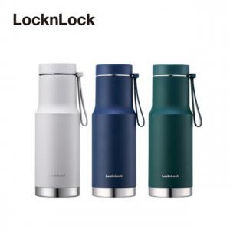

【상세/제작정보】 | ★기본수량 이상 레이저 각인비 무료지원 이벤트

【인쇄/포장옵션】 | 레이저 / 포장지포장

【공급단가】 | 수량 | 100~ | 300~ | 500~ | 1,000~ | 3,000~
*VAT별도 | 단가 | 22,000원 | 21,550원 | 21,050원 | 20,500원 | 20,150원

【상품 URL】 | https://dev.easy1.co.kr:443/src/goods_detail.php?gdno=19561

